Planilha2
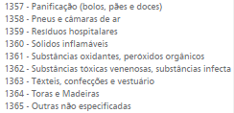
 | Sexo |  | Prevenção e Ger.Risco | Cobertura RJ e/ou SP |  | Propriedade Veiculo |  | Estado Civil
1 | Masculino | 0 | Não | Não | Propria Empresa (PJ) | 1420 | Casado | 301
2 | Feminino | 1 | Sim | Sim | Socios participantes de contrato social | 1421 | Solteiro | 302
 |  |  |  |  | Empresas do mesmo grupo e quadro societario | 1422 | Viuvo | 303
 |  |  |  |  | Representante legal da empresa | 1423 | Divorciado | 304
 |  |  |  |  | Alugados (com contrato) | 1424
 |  |  |  |  | PF (ascendentes, descendentes e conjunges) | 1425

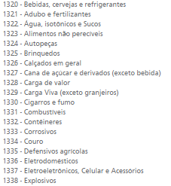
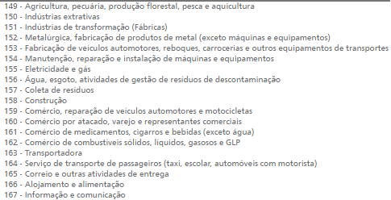
 | Utilização Veiculo |  | Carga Transportada |  | Atividade Empresa
Ambulancia | 1250
Autoescola | 1251
Bomeiros | 1252
Test Drive | 1253
Correios | 1254
Coletor Lixo | 1255
Escolar | 1256
Food Truck | 1257
Funeraria | 1258
Guincho | 1259
Locadoras | 1260
Policiamento | 1261
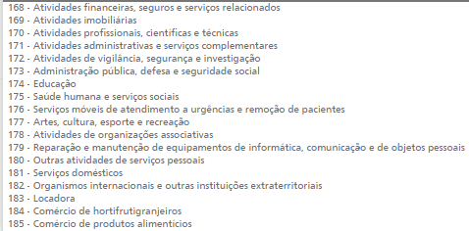
Representação diplomatica | 1262
Taxi/APP | 1263
Transporte de cargas | 1264
Transporte de valores | 1265
Transporte executivo | 1266
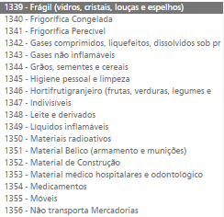
Uso particular | 1267
Veiculo oficial/ orgão publico | 1268
Visitas comerciais | 1269
Outros | 1270

